F02.CFG-Paths
 |  | VVSS, Info Romana, 2024-2025

F02. Căutarea unei piese după nume sau identificator unic.

F02. Covered source code |  |  | F02. Control Flow Graph (CFG) | F02. Cyclomatic Complexity (CC)

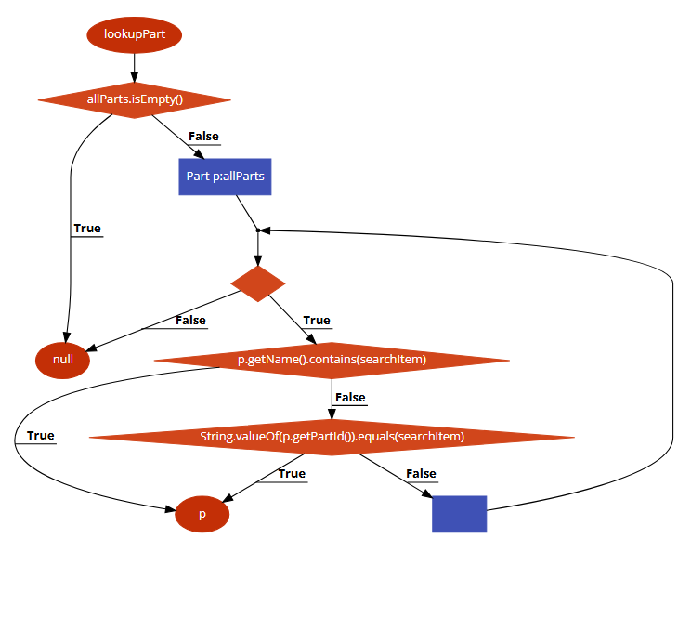
1
Line No. | Source code |  | Se va insera CFG asociat codului sursa testat (poza, diagrama, etc.). | CC1 = No. of regions = |  | 5
Req02_L01 | … |  |  | CC2 = Edges - Nodes + 2 =11-8+2 |  | 5
Req02_L02 | … |  |  | CC3 = No. of Conditions + 1 =4+1 |  | 5
Req02_L03 | …
2
 |  |  |  | F02. Individual Paths

3
 |  |  |  | Path No. | Path
 |  |  |  | F02_P01 | 1 → 2(T) → 8
 |  |  |  | F02_P02 | 1 - 2(F) ->3 ->4(T)-5(T)->7
4
 |  |  |  | F02_P03 | 1 - 2(F) ->3 ->4(T)-5(F)->6(T)->7
 |  |  |  | F02_P04 | 1 - 2(F) ->3 ->4(T)-5(F)->6(F)->3->..->7
8
 |  |  |  | F02_P05 | 2 - 2(F) ->3 ->4->…4(F)->8
5

6
3
7

